Inverter History Report__17-08-
Inverter History Report_15/06/2023_Report

Inverter SN:054B7020C020044 |  | Inverter type:B7
Collector SN:4045086367 |  | Full Load Hours(h):0.51
Rated Power:10000Wp

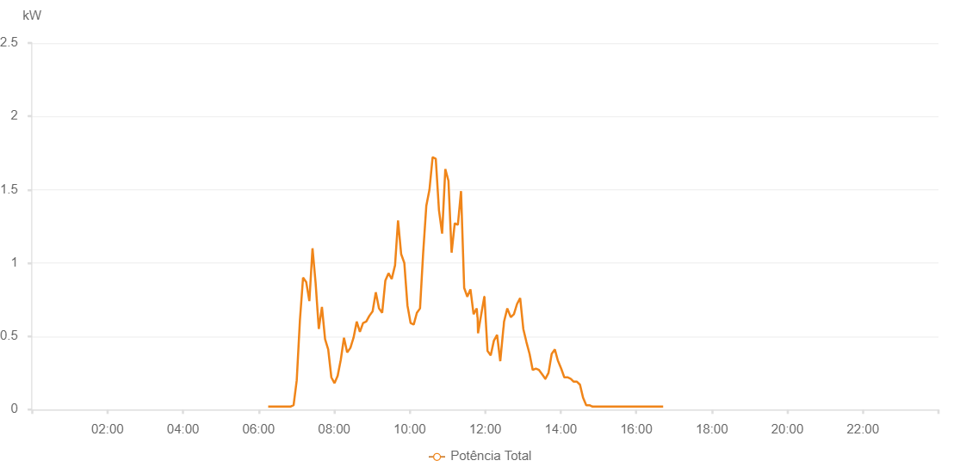

Number | Time | Working State | Alarm Code | Total Inverter Power(W)
1 | 15/06/2023 06:15:17 (UTC-4:00) | Normal |  | 20.000
2 | 15/06/2023 06:20:16 (UTC-4:00) | Normal |  | 20.000
3 | 15/06/2023 06:25:15 (UTC-4:00) | Normal |  | 20.000
4 | 15/06/2023 06:30:18 (UTC-4:00) | Normal |  | 20.000
5 | 15/06/2023 06:35:23 (UTC-4:00) | Normal |  | 20.000
6 | 15/06/2023 06:40:27 (UTC-4:00) | Normal |  | 20.000
7 | 15/06/2023 06:45:29 (UTC-4:00) | Normal |  | 20.000
8 | 15/06/2023 06:50:34 (UTC-4:00) | Normal |  | 20.000
9 | 15/06/2023 06:55:37 (UTC-4:00) | Normal |  | 30.000
10 | 15/06/2023 07:00:38 (UTC-4:00) | Normal |  | 200.000
11 | 15/06/2023 07:05:41 (UTC-4:00) | Normal |  | 610.000
12 | 15/06/2023 07:10:40 (UTC-4:00) | Normal |  | 900.000
13 | 15/06/2023 07:15:39 (UTC-4:00) | Normal |  | 870.000
14 | 15/06/2023 07:20:41 (UTC-4:00) | Normal |  | 740.000
15 | 15/06/2023 07:25:40 (UTC-4:00) | Normal |  | 1100.000
16 | 15/06/2023 07:30:40 (UTC-4:00) | Normal |  | 860.000
17 | 15/06/2023 07:35:39 (UTC-4:00) | Normal |  | 550.000
18 | 15/06/2023 07:40:39 (UTC-4:00) | Normal |  | 700.000
19 | 15/06/2023 07:45:38 (UTC-4:00) | Normal |  | 480.000
20 | 15/06/2023 07:50:37 (UTC-4:00) | Normal |  | 410.000
21 | 15/06/2023 07:55:36 (UTC-4:00) | Normal |  | 220.000
22 | 15/06/2023 08:00:38 (UTC-4:00) | Normal |  | 180.000
23 | 15/06/2023 08:05:38 (UTC-4:00) | Normal |  | 230.000
24 | 15/06/2023 08:10:37 (UTC-4:00) | Normal |  | 340.000
25 | 15/06/2023 08:15:39 (UTC-4:00) | Normal |  | 490.000
26 | 15/06/2023 08:20:44 (UTC-4:00) | Normal |  | 390.000
27 | 15/06/2023 08:25:47 (UTC-4:00) | Normal |  | 420.000
28 | 15/06/2023 08:30:52 (UTC-4:00) | Normal |  | 490.000
29 | 15/06/2023 08:35:53 (UTC-4:00) | Normal |  | 600.000
30 | 15/06/2023 08:40:57 (UTC-4:00) | Normal |  | 530.000
31 | 15/06/2023 08:45:59 (UTC-4:00) | Normal |  | 590.000
32 | 15/06/2023 08:51:02 (UTC-4:00) | Normal |  | 600.000
33 | 15/06/2023 08:56:05 (UTC-4:00) | Normal |  | 640.000
34 | 15/06/2023 09:01:09 (UTC-4:00) | Normal |  | 670.000
35 | 15/06/2023 09:06:11 (UTC-4:00) | Normal |  | 800.000
36 | 15/06/2023 09:11:16 (UTC-4:00) | Normal |  | 690.000
37 | 15/06/2023 09:16:20 (UTC-4:00) | Normal |  | 660.000
38 | 15/06/2023 09:21:24 (UTC-4:00) | Normal |  | 880.000
39 | 15/06/2023 09:26:26 (UTC-4:00) | Normal |  | 930.000
40 | 15/06/2023 09:31:29 (UTC-4:00) | Normal |  | 890.000
41 | 15/06/2023 09:36:33 (UTC-4:00) | Normal |  | 980.000
42 | 15/06/2023 09:36:43 (UTC-4:00) | Normal |  | 980.000
43 | 15/06/2023 09:41:32 (UTC-4:00) | Normal |  | 1290.000
44 | 15/06/2023 09:46:31 (UTC-4:00) | Normal |  | 1060.000
45 | 15/06/2023 09:51:30 (UTC-4:00) | Normal |  | 1000.000
46 | 15/06/2023 09:56:30 (UTC-4:00) | Normal |  | 710.000
47 | 15/06/2023 10:01:28 (UTC-4:00) | Normal |  | 590.000
48 | 15/06/2023 10:06:28 (UTC-4:00) | Normal |  | 580.000
49 | 15/06/2023 10:11:27 (UTC-4:00) | Normal |  | 660.000
50 | 15/06/2023 10:16:27 (UTC-4:00) | Normal |  | 690.000
51 | 15/06/2023 10:21:28 (UTC-4:00) | Normal |  | 1070.000
52 | 15/06/2023 10:26:27 (UTC-4:00) | Normal |  | 1390.000
53 | 15/06/2023 10:31:27 (UTC-4:00) | Normal |  | 1500.000
54 | 15/06/2023 10:36:27 (UTC-4:00) | Normal |  | 1720.000
55 | 15/06/2023 10:36:38 (UTC-4:00) | Normal |  | 1720.000
56 | 15/06/2023 10:41:28 (UTC-4:00) | Normal |  | 1710.000
57 | 15/06/2023 10:46:32 (UTC-4:00) | Normal |  | 1360.000
58 | 15/06/2023 10:51:34 (UTC-4:00) | Normal |  | 1200.000
59 | 15/06/2023 10:56:38 (UTC-4:00) | Normal |  | 1640.000
60 | 15/06/2023 11:01:37 (UTC-4:00) | Normal |  | 1560.000
61 | 15/06/2023 11:06:36 (UTC-4:00) | Normal |  | 1070.000
62 | 15/06/2023 11:11:37 (UTC-4:00) | Normal |  | 1270.000
63 | 15/06/2023 11:16:36 (UTC-4:00) | Normal |  | 1260.000
64 | 15/06/2023 11:21:36 (UTC-4:00) | Normal |  | 1490.000
65 | 15/06/2023 11:26:35 (UTC-4:00) | Normal |  | 830.000
66 | 15/06/2023 11:31:34 (UTC-4:00) | Normal |  | 770.000
67 | 15/06/2023 11:36:33 (UTC-4:00) | Normal |  | 820.000
68 | 15/06/2023 11:41:32 (UTC-4:00) | Normal |  | 650.000
69 | 15/06/2023 11:46:32 (UTC-4:00) | Normal |  | 690.000
70 | 15/06/2023 11:47:41 (UTC-4:00) | Normal |  | 630.000
71 | 15/06/2023 11:47:43 (UTC-4:00) | Normal |  | 630.000
72 | 15/06/2023 11:47:57 (UTC-4:00) | Normal |  | 630.000
73 | 15/06/2023 11:48:35 (UTC-4:00) | Normal |  | 520.000
74 | 15/06/2023 11:53:42 (UTC-4:00) | Normal |  | 650.000
75 | 15/06/2023 11:58:35 (UTC-4:00) | Normal |  | 770.000
76 | 15/06/2023 11:58:46 (UTC-4:00) | Normal |  | 770.000
77 | 15/06/2023 12:03:40 (UTC-4:00) | Normal |  | 400.000
78 | 15/06/2023 12:08:44 (UTC-4:00) | Normal |  | 370.000
79 | 15/06/2023 12:13:47 (UTC-4:00) | Normal |  | 470.000
80 | 15/06/2023 12:18:51 (UTC-4:00) | Normal |  | 510.000
81 | 15/06/2023 12:23:55 (UTC-4:00) | Normal |  | 330.000
82 | 15/06/2023 12:29:00 (UTC-4:00) | Normal |  | 560.000
83 | 15/06/2023 12:29:11 (UTC-4:00) | Normal |  | 560.000
84 | 15/06/2023 12:29:55 (UTC-4:00) | Normal |  | 600.000
85 | 15/06/2023 12:35:06 (UTC-4:00) | Normal |  | 690.000
86 | 15/06/2023 12:40:36 (UTC-4:00) | Normal |  | 630.000
87 | 15/06/2023 12:45:35 (UTC-4:00) | Normal |  | 650.000
88 | 15/06/2023 12:50:33 (UTC-4:00) | Normal |  | 720.000
89 | 15/06/2023 12:55:32 (UTC-4:00) | Normal |  | 760.000
90 | 15/06/2023 13:00:31 (UTC-4:00) | Normal |  | 550.000
91 | 15/06/2023 13:05:30 (UTC-4:00) | Normal |  | 460.000
92 | 15/06/2023 13:10:28 (UTC-4:00) | Normal |  | 380.000
93 | 15/06/2023 13:15:27 (UTC-4:00) | Normal |  | 270.000
94 | 15/06/2023 13:20:27 (UTC-4:00) | Normal |  | 280.000
95 | 15/06/2023 13:25:26 (UTC-4:00) | Normal |  | 270.000
96 | 15/06/2023 13:30:27 (UTC-4:00) | Normal |  | 240.000
97 | 15/06/2023 13:35:30 (UTC-4:00) | Normal |  | 210.000
98 | 15/06/2023 13:35:41 (UTC-4:00) | Normal |  | 210.000
99 | 15/06/2023 13:40:32 (UTC-4:00) | Normal |  | 250.000
100 | 15/06/2023 13:45:36 (UTC-4:00) | Normal |  | 380.000
101 | 15/06/2023 13:50:39 (UTC-4:00) | Normal |  | 410.000
102 | 15/06/2023 13:55:41 (UTC-4:00) | Normal |  | 330.000
103 | 15/06/2023 13:55:51 (UTC-4:00) | Normal |  | 330.000
104 | 15/06/2023 14:00:39 (UTC-4:00) | Normal |  | 280.000
105 | 15/06/2023 14:05:38 (UTC-4:00) | Normal |  | 220.000
106 | 15/06/2023 14:05:53 (UTC-4:00) | Normal |  | 220.000
107 | 15/06/2023 14:10:36 (UTC-4:00) | Normal |  | 220.000
108 | 15/06/2023 14:15:35 (UTC-4:00) | Normal |  | 210.000
109 | 15/06/2023 14:15:46 (UTC-4:00) | Normal |  | 210.000
110 | 15/06/2023 14:20:36 (UTC-4:00) | Normal |  | 190.000
111 | 15/06/2023 14:25:41 (UTC-4:00) | Normal |  | 190.000
112 | 15/06/2023 14:30:31 (UTC-4:00) | Normal |  | 170.000
113 | 15/06/2023 14:35:30 (UTC-4:00) | Normal |  | 80.000
114 | 15/06/2023 14:40:31 (UTC-4:00) | Normal |  | 30.000
115 | 15/06/2023 14:45:35 (UTC-4:00) | Normal |  | 30.000
116 | 15/06/2023 14:50:36 (UTC-4:00) | Normal |  | 20.000
117 | 15/06/2023 14:55:39 (UTC-4:00) | Normal |  | 20.000
118 | 15/06/2023 14:55:50 (UTC-4:00) | Normal |  | 20.000
119 | 15/06/2023 15:00:42 (UTC-4:00) | Normal |  | 20.000
120 | 15/06/2023 15:05:45 (UTC-4:00) | Normal |  | 20.000
121 | 15/06/2023 15:06:03 (UTC-4:00) | Normal |  | 20.000
122 | 15/06/2023 15:06:25 (UTC-4:00) | Normal |  | 20.000
123 | 15/06/2023 15:11:47 (UTC-4:00) | Normal |  | 20.000
124 | 15/06/2023 15:16:48 (UTC-4:00) | Normal |  | 20.000
125 | 15/06/2023 15:21:48 (UTC-4:00) | Normal |  | 20.000
126 | 15/06/2023 15:26:49 (UTC-4:00) | Normal |  | 20.000
127 | 15/06/2023 15:31:49 (UTC-4:00) | Normal |  | 20.000
128 | 15/06/2023 15:36:50 (UTC-4:00) | Normal |  | 20.000
129 | 15/06/2023 15:41:50 (UTC-4:00) | Normal |  | 20.000
130 | 15/06/2023 15:46:51 (UTC-4:00) | Normal |  | 20.000
131 | 15/06/2023 15:51:51 (UTC-4:00) | Normal |  | 20.000
132 | 15/06/2023 15:56:56 (UTC-4:00) | Normal |  | 20.000
133 | 15/06/2023 16:02:00 (UTC-4:00) | Normal |  | 20.000
134 | 15/06/2023 16:07:05 (UTC-4:00) | Normal |  | 20.000
135 | 15/06/2023 16:12:09 (UTC-4:00) | Normal |  | 20.000
136 | 15/06/2023 16:17:14 (UTC-4:00) | Normal |  | 20.000
137 | 15/06/2023 16:17:25 (UTC-4:00) | Normal |  | 20.000
138 | 15/06/2023 16:22:19 (UTC-4:00) | Normal |  | 20.000
139 | 15/06/2023 16:27:23 (UTC-4:00) | Normal |  | 20.000
140 | 15/06/2023 16:32:27 (UTC-4:00) | Normal |  | 20.000
141 | 15/06/2023 16:37:32 (UTC-4:00) | Normal |  | 20.000
142 | 15/06/2023 16:42:39 (UTC-4:00) | Normal |  | 20.000

